Tabelle1
Wärmepumpen-Deklaration (Lärmschutznachweis) |  |  |  |  |  |  |  |  |  |  |  |  | Formularversion: St. Gallen, 20.06.2019 | Erläuterungen zum Formular "Wärmepumpen-Deklaration (Lärmschutznachweis)"
Beurteilung der Lärmimmissionen von Luft/Wasser-Wärmepumpen (WP) mit einer Heizleistung bis max. 40 kW im Baubewilligungsverfahren. |  |  |  |  |  |  |  |  |  |  |  |  |  | Richtwirkungskorrektur Dc
Erläuterungen: |  | Die Eingabefelder sind rosa schattiert. |  |  |  | Die Ausgabefelder sind graduell schattiert und können nicht geändert werden.

Gemeinde |  |  |  |  |  |  | Gesuchsteller

Baugesuchs-Nr. |  |  |  |  |  |  | Grundstück-Nummer:

Angaben zur Wärmepumpe:
(Informationen aus Datenblatt oder www.fws.ch) |  |  |  |  |  |  | Aufstellung
Hersteller
Modell / Typ |  |  |  |  |  |  | Nein
Leistung |  |  |  |  |  | kW | Ja |  |  |  |  |  |  |  | Dc = + 3 dB | Dc = + 6 dB | Dc = + 9 dB
Schallleistung Nachtbetrieb max. (LWAmax,Nacht): |  |  |  |  |  | dB | WP in Kaskade (zwei WP-Anlagen) + 3 dB(A) |  |  |  |  | Nein

 |  |  |  |  |  |  |  |  |  |  |  |  |  | Dc = + 3 dB
Berechnung des Schalldruckpegel LpA am Empfangsort: |  |  |  |  |  |  |  |  |  |  |  |  |  | Aussenaufstellung, freistehend (mindestens 5 Meter Abstand zu reflektierenden Objekten)
1 | Schallleistungspegel LWAmax,Nacht: |  |  |  | 0 | dB | Richtwirkungskorrektur Dc (siehe Erläuterung Seite 2):
 | Zuschlag bei WP Kaskade |  |  |  | 0 | dB |  | 3 | + 3 dB WP freistehend (min 5 m Abstand)
2 | Richtwirkungskorrektur Dc: |  |  |  |  | dB | 3 | 6 | + 6 dB WP an der Wand
3 | Distanz Quelle-Empfänger s: |  |  |  |  | m |  | 9 | + 9 dB bei einspringender Fassadenecke
4 | Schalldruckpegel LpA am Empfangsort:
 | LpA = LwA – 11 + Dc - 20 · log(s) = |  |  |  |  | dB | Distanz s: zum Nachbargebäude; wenn unbebaute Parzelle: Baulinie
5 | Lärmschmutz- |  | Wetterschutzgitter schallgedämmt (ca. - 3 dB) |  |  |  |  |  |  |  |  |  | dB
 | Massnahmen |  | Lichtschacht klein (ca 1.5 m tief, ca. - 5 dB) |  |  |  |  |  |  |  |  |  | dB
 |  |  | Lichtschacht gross (ca. 2.0 m tief, ca. - 6 dB) |  |  |  |  |  |  |  |  |  | dB
 |  |  | Luftschlauch innen schallabsorbierend (bis - 4 dB) bei innen aufgestellten Anlagen |  |  |  |  |  |  |  |  |  | dB
 |  |  | Andere: |  |  |  |  |  |  |  |  |  | dB
6 | Schalldruckpegel LpA am Empfangsort (Mittelungspegel, Leq) mit Lärmschutz-Massnahmen: |  |  |  |  |  |  |  |  |  | 28 |  | dB | Dc = + 6 dB
 |  |  |  |  |  |  |  |  |  |  |  |  |  | Aussenaufstellung an der Fassade (bis 5m Abstand) oder
Berechnung Beurteilungspegel: |  |  |  |  |  |  |  |  |  |  |  | Nacht |  | Innenaufstellung, Luftein-/austritt in einen Lüftungsschacht oder durch Lüftungsgitter an der Hauswand
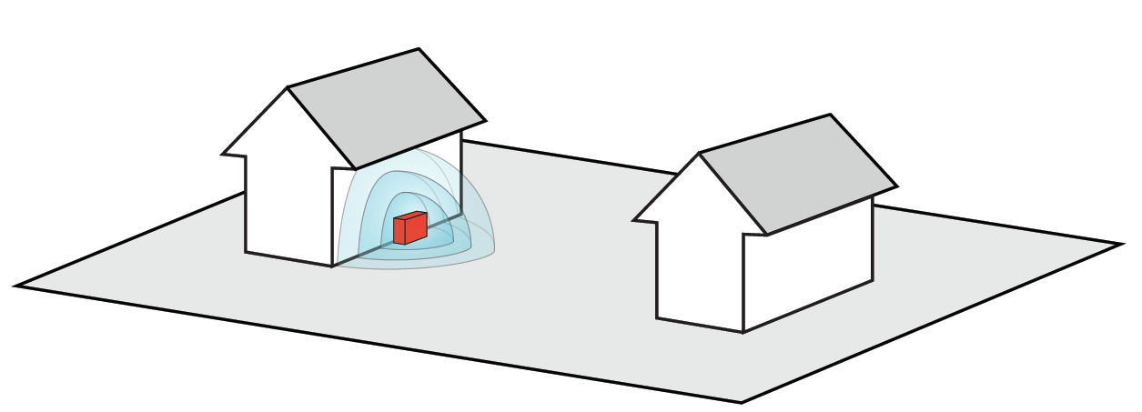
(der Nachtbetrieb ist beim Betrieb von WP massgebend) |  |  |  |  |  |  |  |  |  |  |  | (19 -07 Uhr)
7 | Schalldruckpegel LpA am Empfangsort (Mittelungspegel, Leq), aus Zeile 6 (gerundet): |  |  |  |  |  |  |  |  |  |  | 0 | dB
Korrekturfaktoren nach Anhang 6 Lärmschutz-Verordnung (SR 814.41):
8 | K1 | für Heizungs-/Lüftungs- und Klimaanlagen-Betrieb während der Nacht |  |  |  |  |  |  |  |  |  | 10 | dB
9 | K2 | Hörbarkeit des Tongehalts:
 |  | + 2; bei leicht hörbarem Tongehalt (=Normalfall) |  |  |  |  |  |  |  |  | 2 | 2 | dB
 |  | + 4; bei deutlich hörbarem Tongehalt |  |  |  |  |  |  |  |  | 4
10 | K3 | Hörbarkeit des Impulsgehaltes: (im Normalfall nicht hörbar (= 0)) |  |  |  |  |  |  |  |  |  | 0 | dB
11 | Pegelkorrektur für Betriebsdauer t i: (in der Regel: t = 12 h, da durch Behörden nicht überprüfbar) |  |  |  |  |  |  |  |  |  |  | 0 | dB
12 | Vorsorgefaktor (da technisch machbar) / Sicherheitszuschlag für Standardabweichung |  |  |  |  |  |  |  |  |  |  | 5 | dB
 | der EMPA-Messung nach ISONorm 4871: (Geräuschdeklaration und Messunsicherheit). |  |  |  |  |  |  |  |  | 3 | 5
 | Der Vorsorgezuschlag liegt bei 3 dB; für kantonales Energieförderprogramm sind 5 dB einzusetzen.
S7-12 | Beurteilungspegel Lr am Immissionsort: |  |  |  |  |  |  |  |  |  |  |  | dB

 | Grenzwerte gemäss LSV: |  |  | ES II | (Wohnzone) |  |  |  |  |  | 45 | 45 | dB | Dc = + 9 dB
 | (= Planungswerte) |  |  | ES III | (z.B. gemischte Zonen) |  |  |  |  |  |  | 50 | dB | Aussenaufstellung einspringender Fassadenecke (bis 5m Abstand) oder
 |  |  |  |  |  |  |  |  |  |  |  |  |  | Innenaufstellung, Luftein-/austritt in einen Lüftungsschacht oder durch Lüftungsgitter bei einspringender Fassadenecke

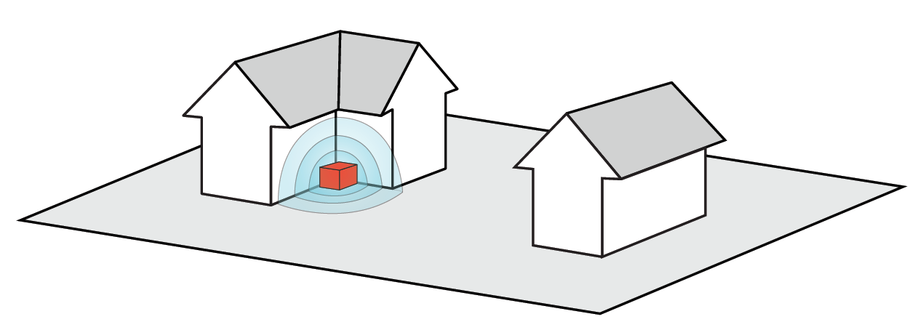
Grenzwert für die im Baugesuch gültige ES |  |  |  |  | ES II | eingehalten?
(Bitte Empfindlichkeits-Stufe (ES) eintragen und entsprechend ankreuzen.)

Technisches Datenblatt und Situationsplan mit eingezeichneter WP beigelegt

Die Einstellung des schallreduzierenden Nachtbetriebes von 19:00 bis 07:00 ist erforderlich zur Einhaltung der gesetzlichen Vorgaben
und darf nicht verändert werden. Nutzer und/oder Eigentümer der WP wurden auf die Bedeutung dieser Zeitfenster hingewiesen.

Der Betrieb einer elektrischen Notheizung ist nur erlaubt, wenn die Aussentemperatur unter - 9° Celsius fällt (Kanton SG, EnV, sGS 741.11).

Ort, Datum |  |  |  |  |  |  | Unterschrift:

